상품제안서
[일반형] 빈센트반고흐전 250*190mm (스프링/종이링) | 상품코드: S43399

 |  |  |  |  |  |  | 02-713-8555 | www.synergygift.co.kr
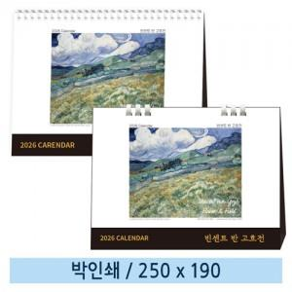

【상세/제작정보】 | <p><span style="font-size: 18.6667px;">※ 양면 박인쇄 진행시 디자인 다를 경우 판비, 인쇄비 발생됩니다.</span>​</p>

【인쇄/포장옵션】 | 금박, 은박 / 종이봉투 동봉

【공급단가】 | 수량 | 100~ | 300~ | 500~ | 1,000~ | 5,000~
*VAT별도 | 스프링 | 1,340원 | 1,230원 | 1,140원 | 1,070원 | 980원
 | 종이링(품절) | 2,040원 | 1,900원 | 1,790원 | 1,720원 | 1,580원

【상품 URL】 | https://www.synergygift.co.kr:443/src/goods_detail.php?gdno=43399

